FA
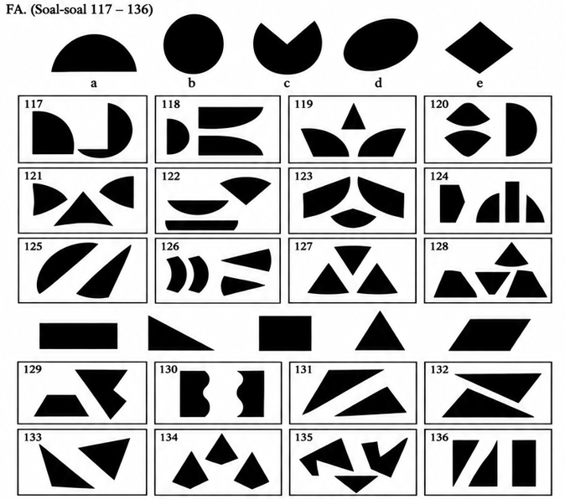
No. | Jawaban
117 | A
118 | C
119 | B
120 | A
121 | D
122 | B
123 | C
124 | E
125 | E
126 | D
127 | E
128 | B
129 | D
130 | C
131 | B
132 | A
133 | B
134 | D
135 | C
136 | C

WU
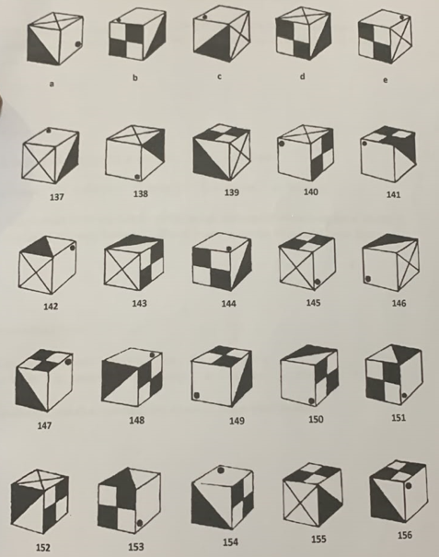
No. | Jawaban
137 | A
138 | C
139 | D
140 | E
141 | A
142 | C
143 | D
144 | C
145 | E
146 | A
147 | B
148 | D
149 | E
150 | B
151 | D
152 | B
153 | A
154 | E
155 | B
156 | C

